상품제안서
25s 에코코르크 양장 다이어리 32절 변형/25절 | 상품코드: F29403

 |  |  |  |  |  |  | 02-412-0044 | www.easy1.co.kr
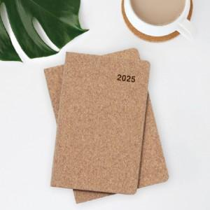 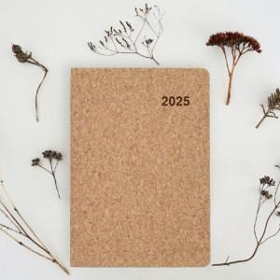

【상세/제작정보】 | 삽지추가시 별도문의 박인쇄 별도문의

【인쇄/포장옵션】 | / 포장불가능

【공급단가】 | 수량 | 100~ | 300~ | 500~ | 1,000~ | 3,000~
*VAT별도 | 변32절 | 6,600원 | 6,490원 | 6,320원 | 6,210원 | 6,050원
 | 25절 | 6,840원 | 6,720원 | 6,550원 | 6,440원 | 6,270원

【상품 URL】 | http://www.easy1.co.kr/src/goods_detail.php?gdno=29403

